2.案件検索
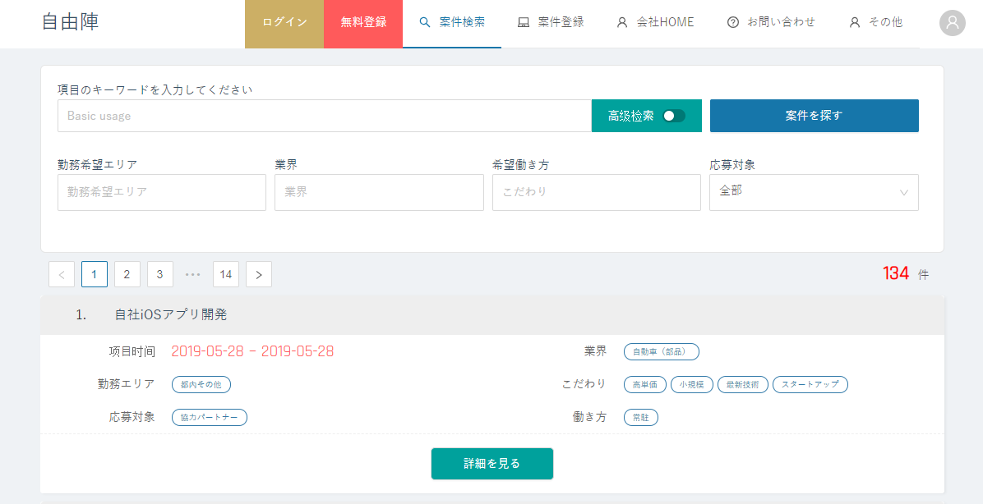
案件検索ページは複数の条件をサポートして案件を検索し、高級ボタンをクリックしたら、職位条件を増加して検索することができます。検索結果は10ページごとにページごとに表示されます。各案件の下に詳細メニューがあります。クリックして詳細情報が表示されます。

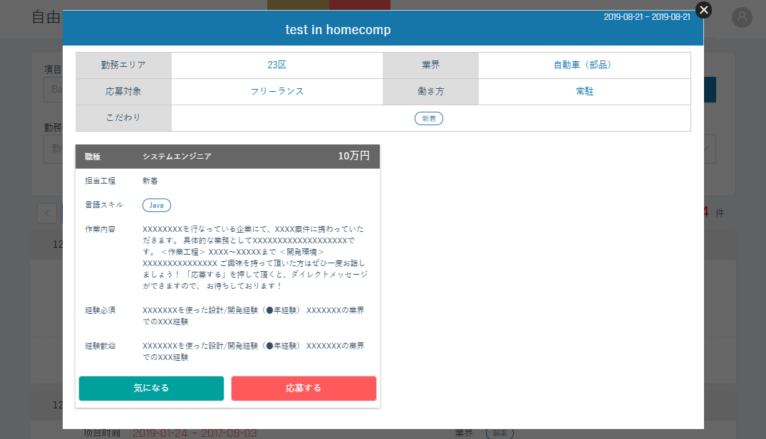
詳細ページには、コレクションと応募機能があります。

3. ログイン
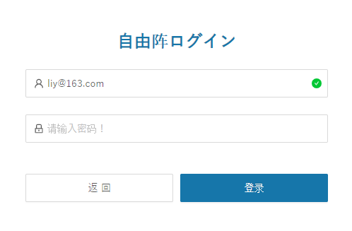

4. 無料登録
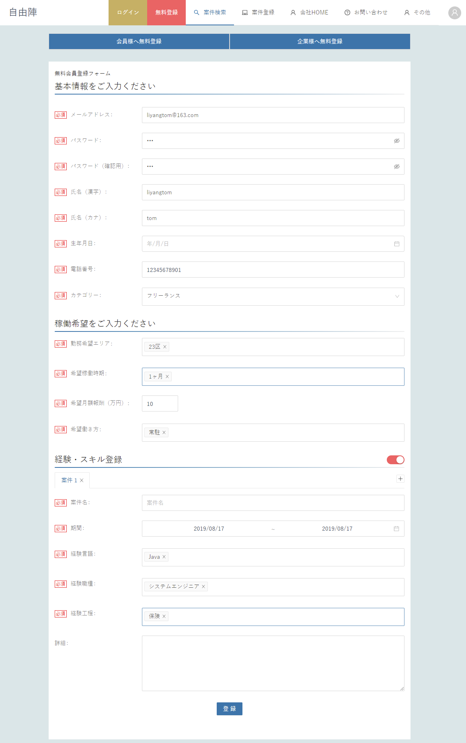
無料登録页面 ，分别显示用户注册和会社注册。ユーザ登録は基本データと経験データを入力する必要があります。会社登録は基本データのみ入力する必要があります。登録が成功したら、自動的にホームページにジャンプします。

5.案件登録
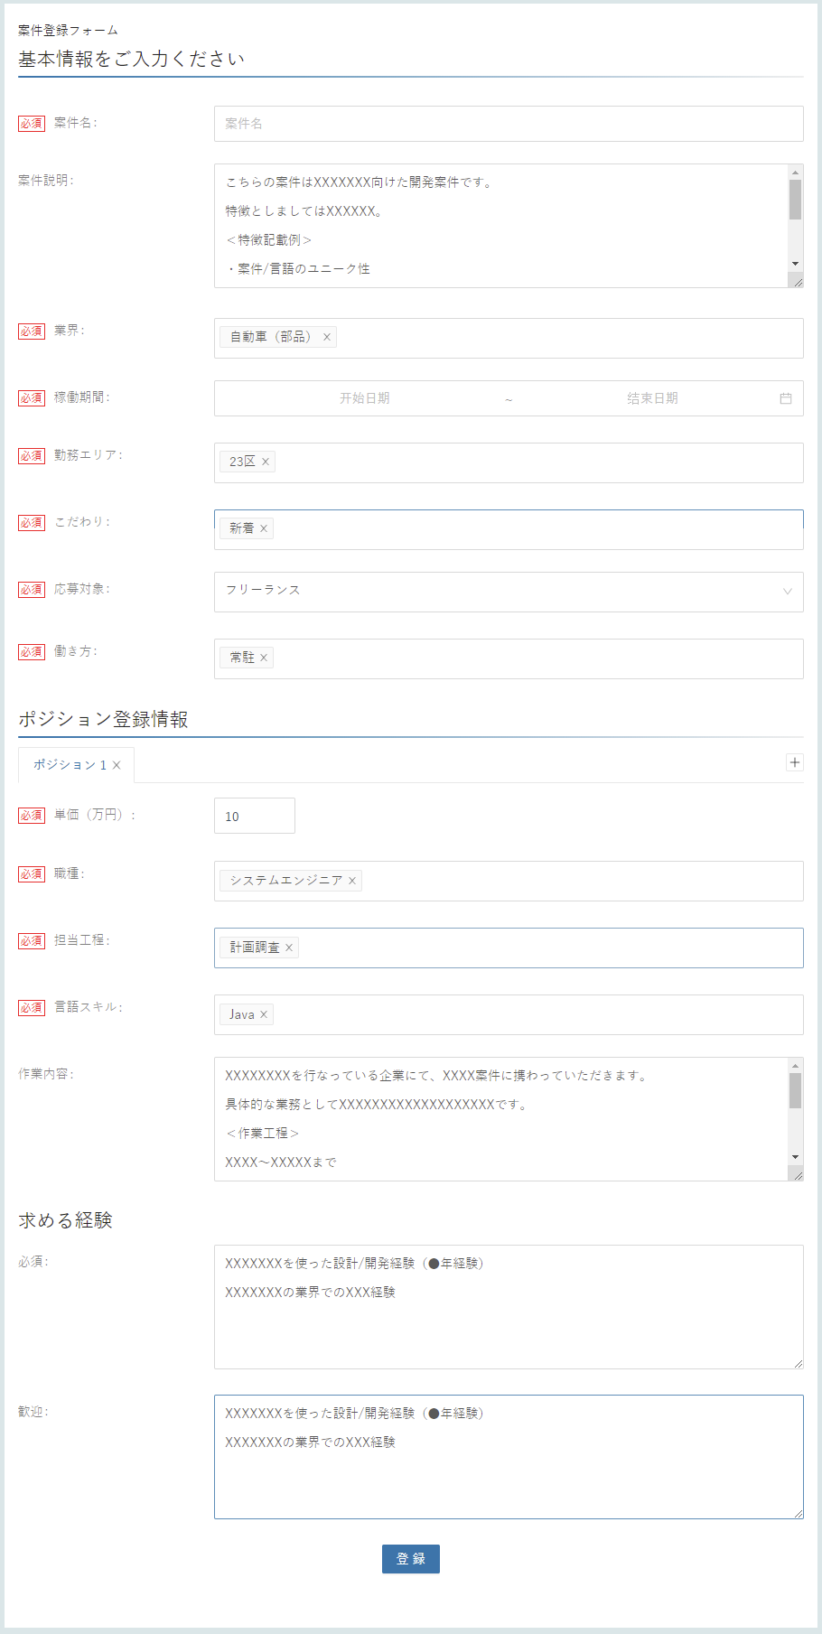
会社登録後、案件登録ができます。案件登録には、基本データと複数のポジションを入力する必要があります。

6. 会社HOME
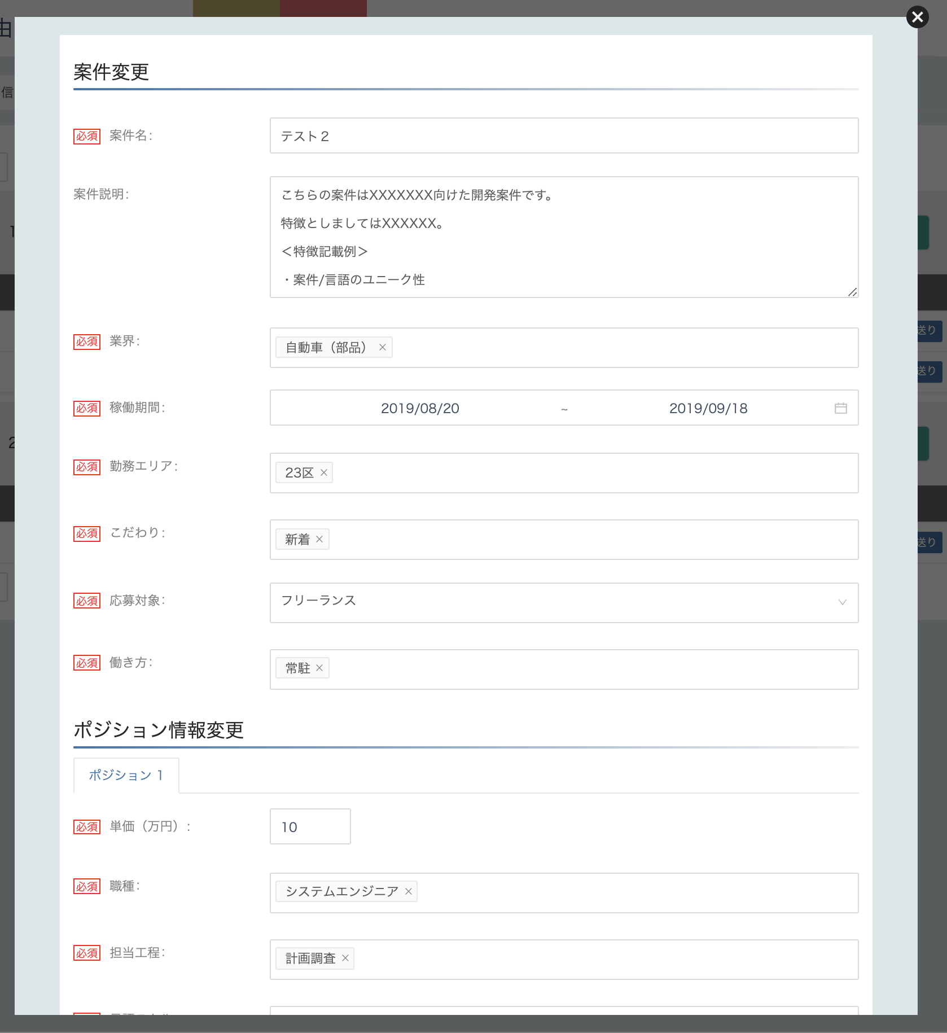
企業ホームページの企業情報メニューは、企業基本情報を編集することができます。

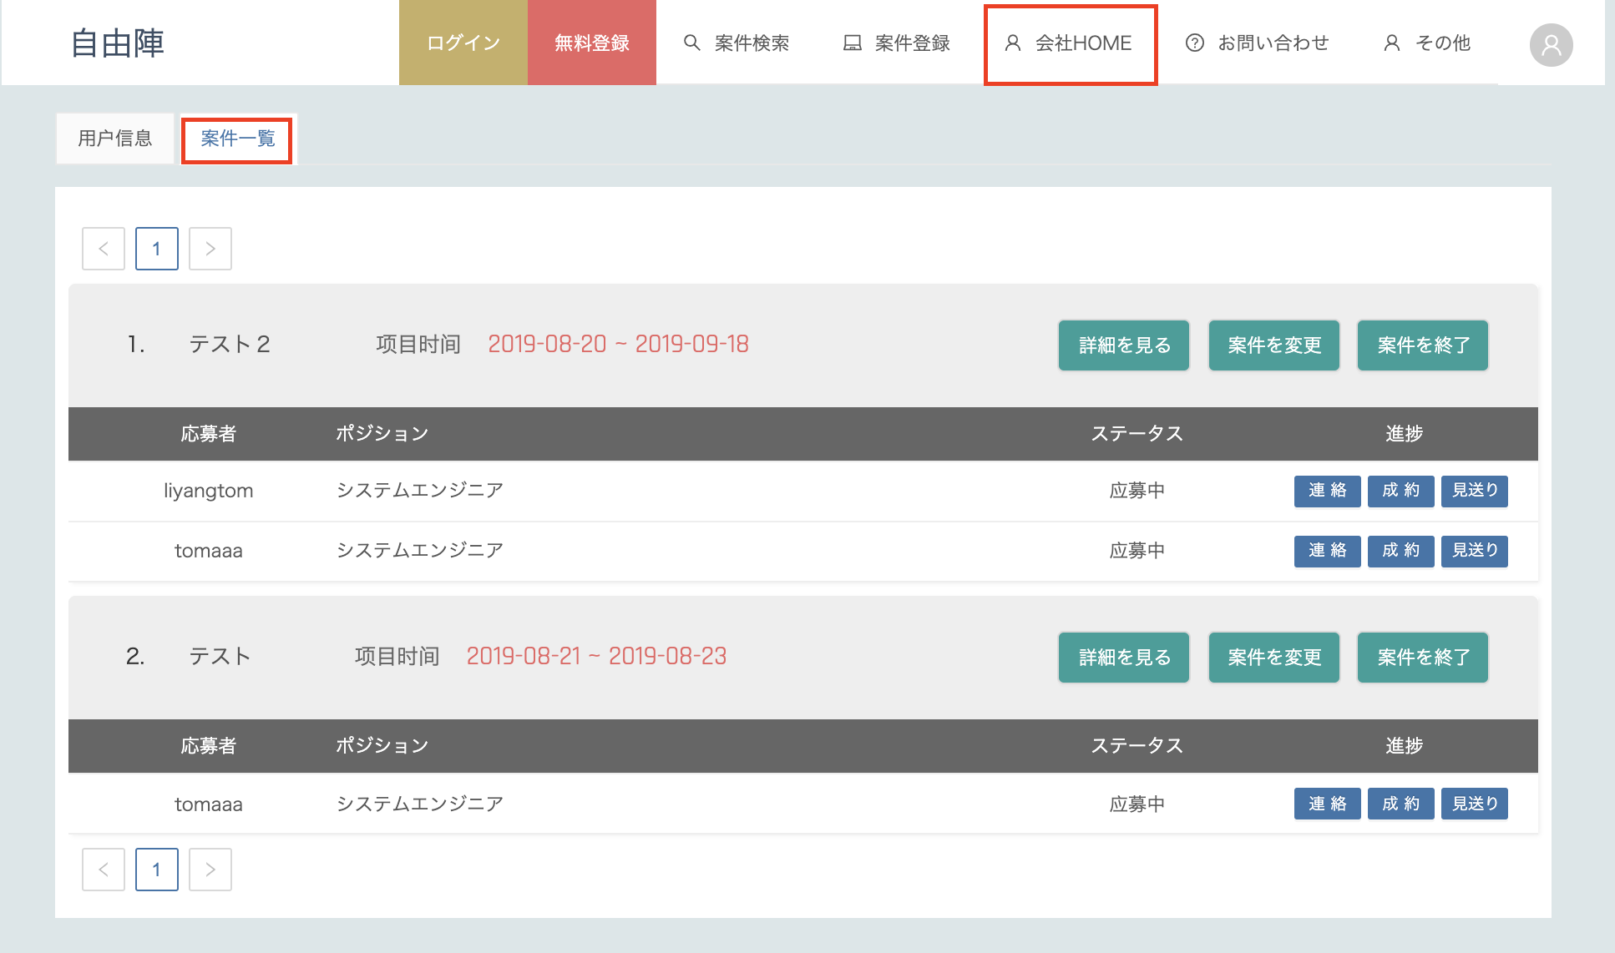

企業ホームページの案件一覧メニューは、企業の登録案件を確認編集することができます。各案件の応募者もこちらで確認進捗できます。

詳細を見るでは各案件の細かい情報を確認できます。

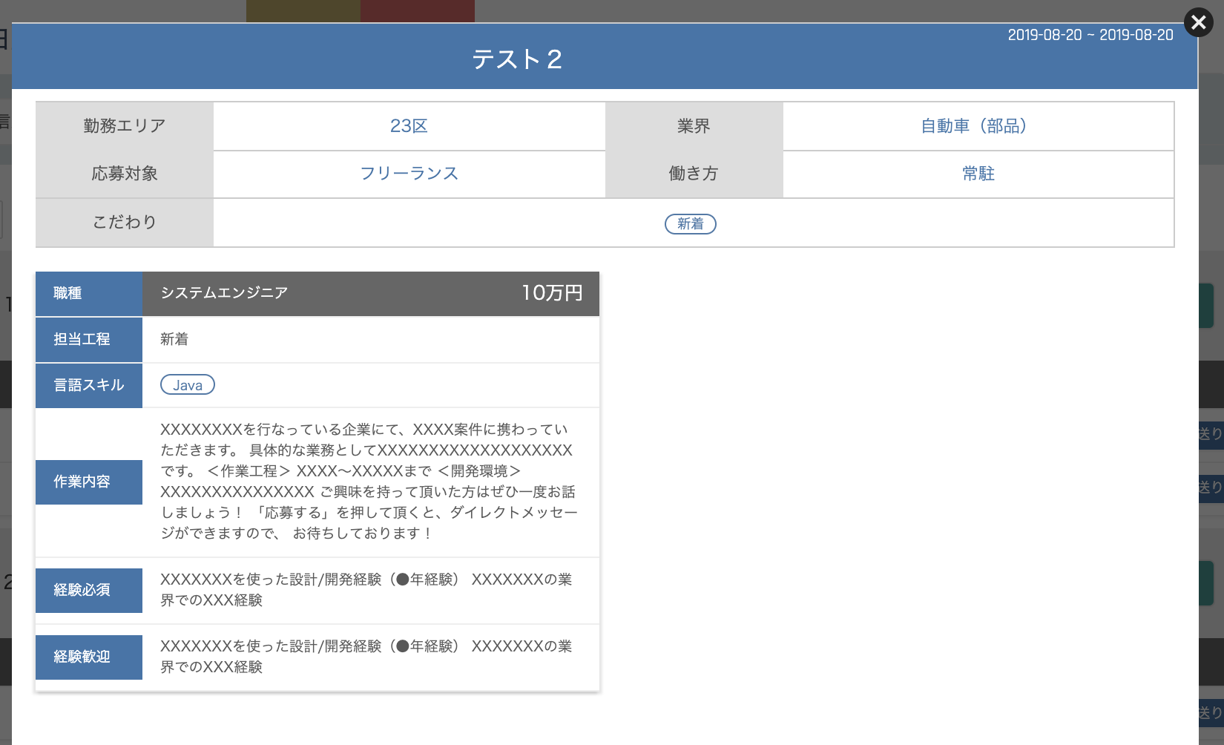

案件を変更では各案件の情報を編集できます。

7. 会員HOME
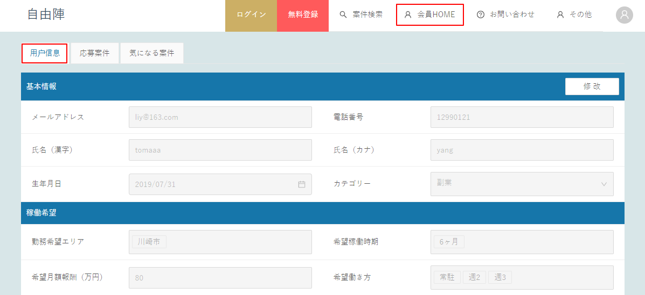
ユーザホームページのユーザ情報メニューは、ユーザ基本情報とプロジェクト経験情報を編集することができます。

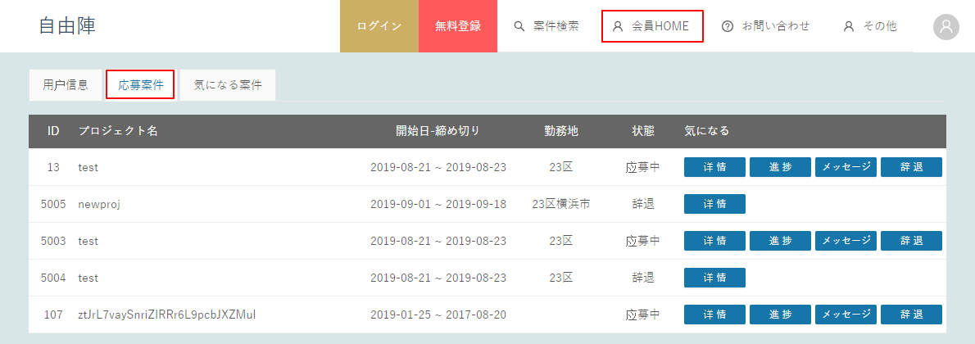
ユーザーホームページの応募案件メニューは応募案件を閲覧できます。詳細、メージセージ、辞退ユーザーなどの機能が含まれています。

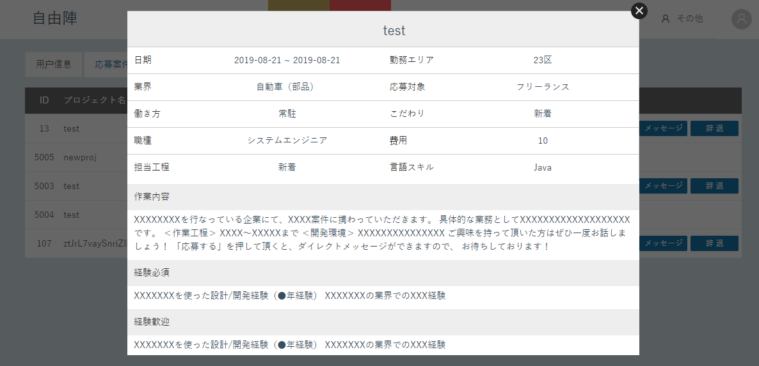
応募詳細には、ユーザーの応募の職種に応じた項目と役職情報が表示されます。

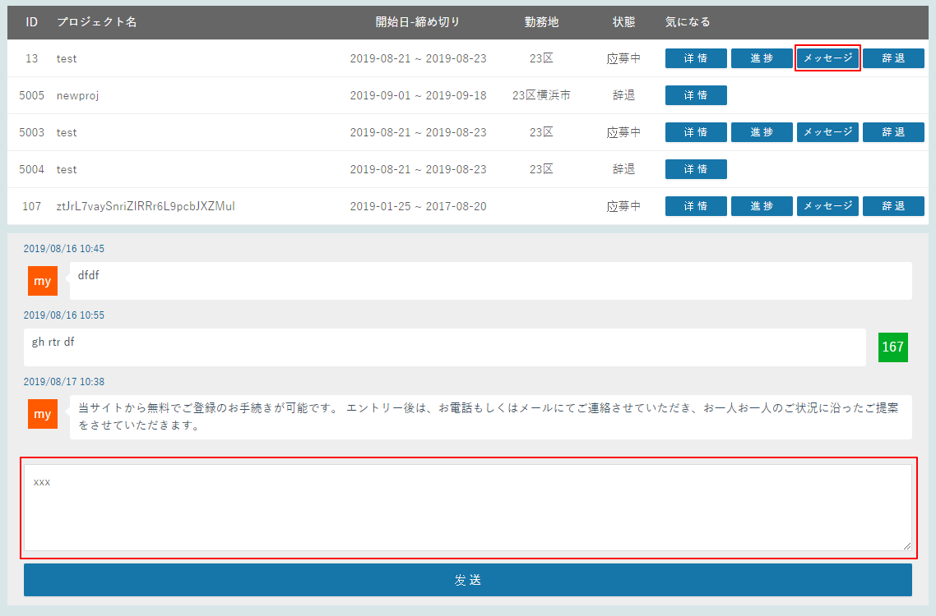
メッセージボタンをクリックすると、ユーザーとその職位を発表する会社との連絡メッセージのリストが表示されます。下にメッセージがあります。メッセージを入力して、会社に連絡します。

ユーザホームの気になる案件メニューには、ユーザーが収集した案件が表示され、同様に詳細、応募、収集をキャンセルする機能があります。

8. お問い合わせ
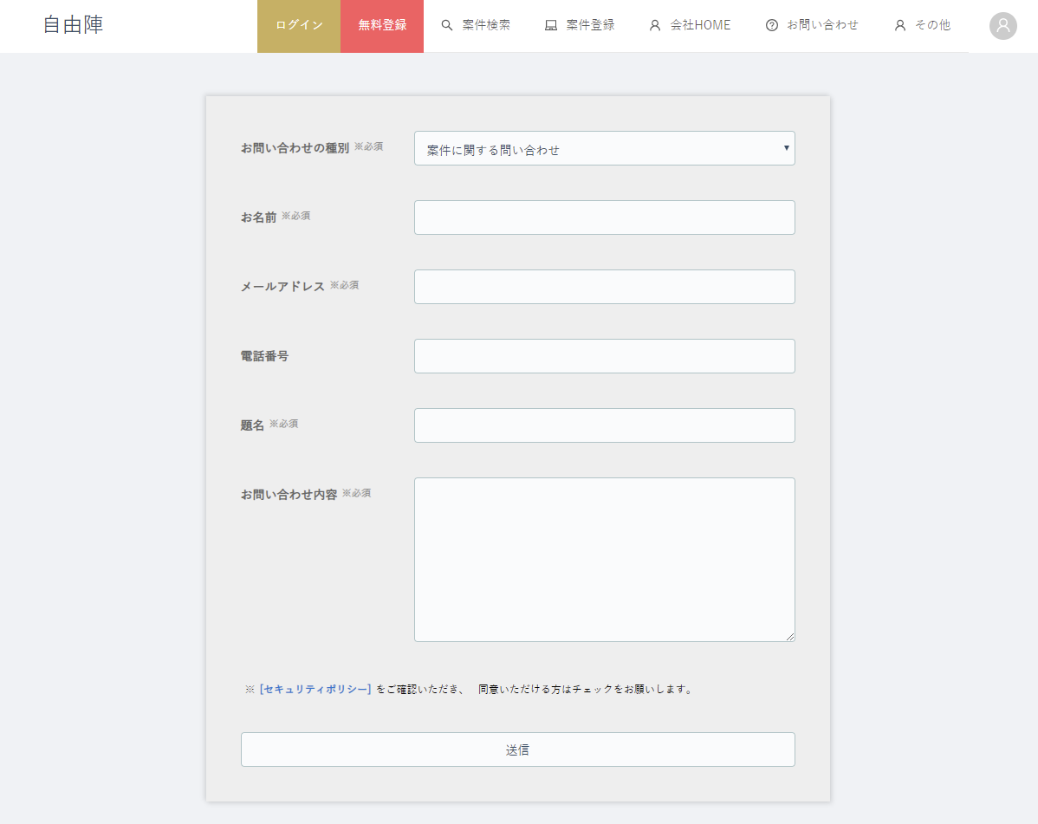

9. 運営企業
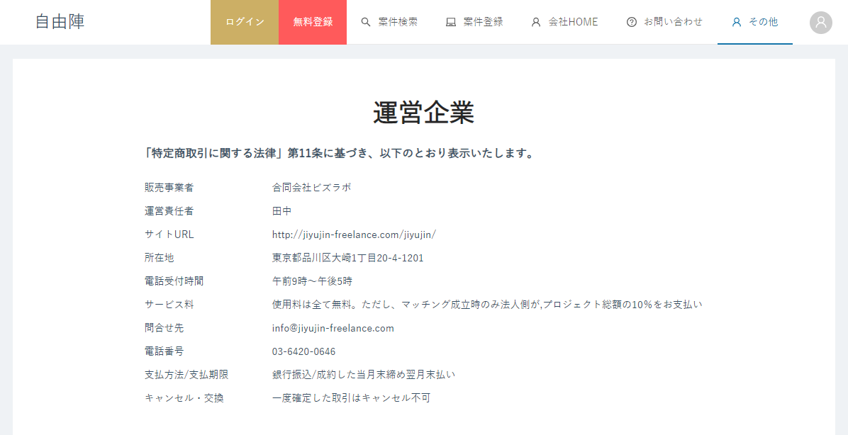

10. 利用規約
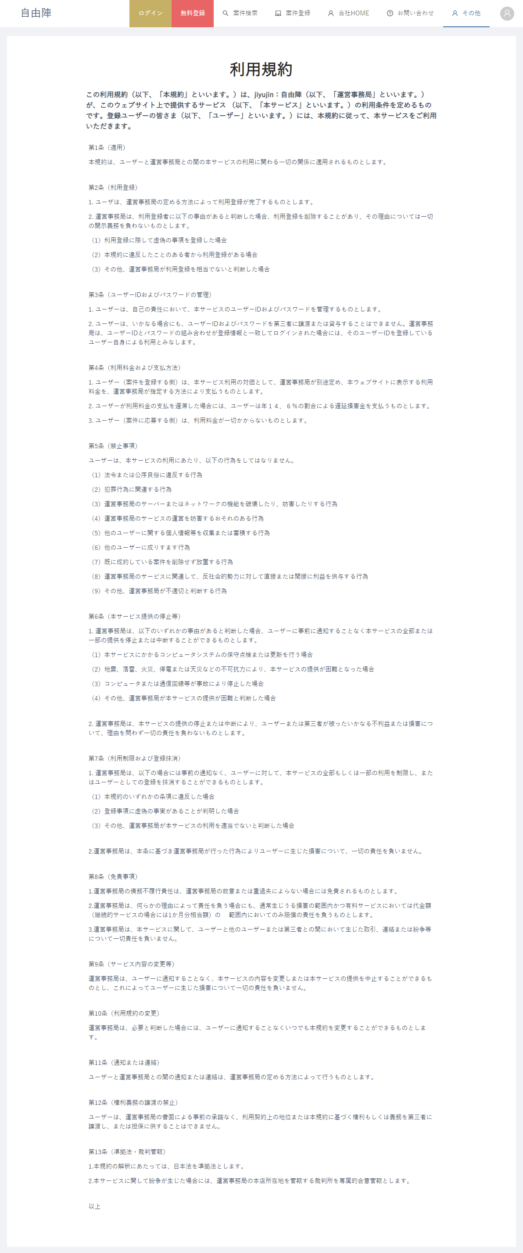

11.プライバシーポリシー
